Oppskrift
Mezete HummusMezete Hummus
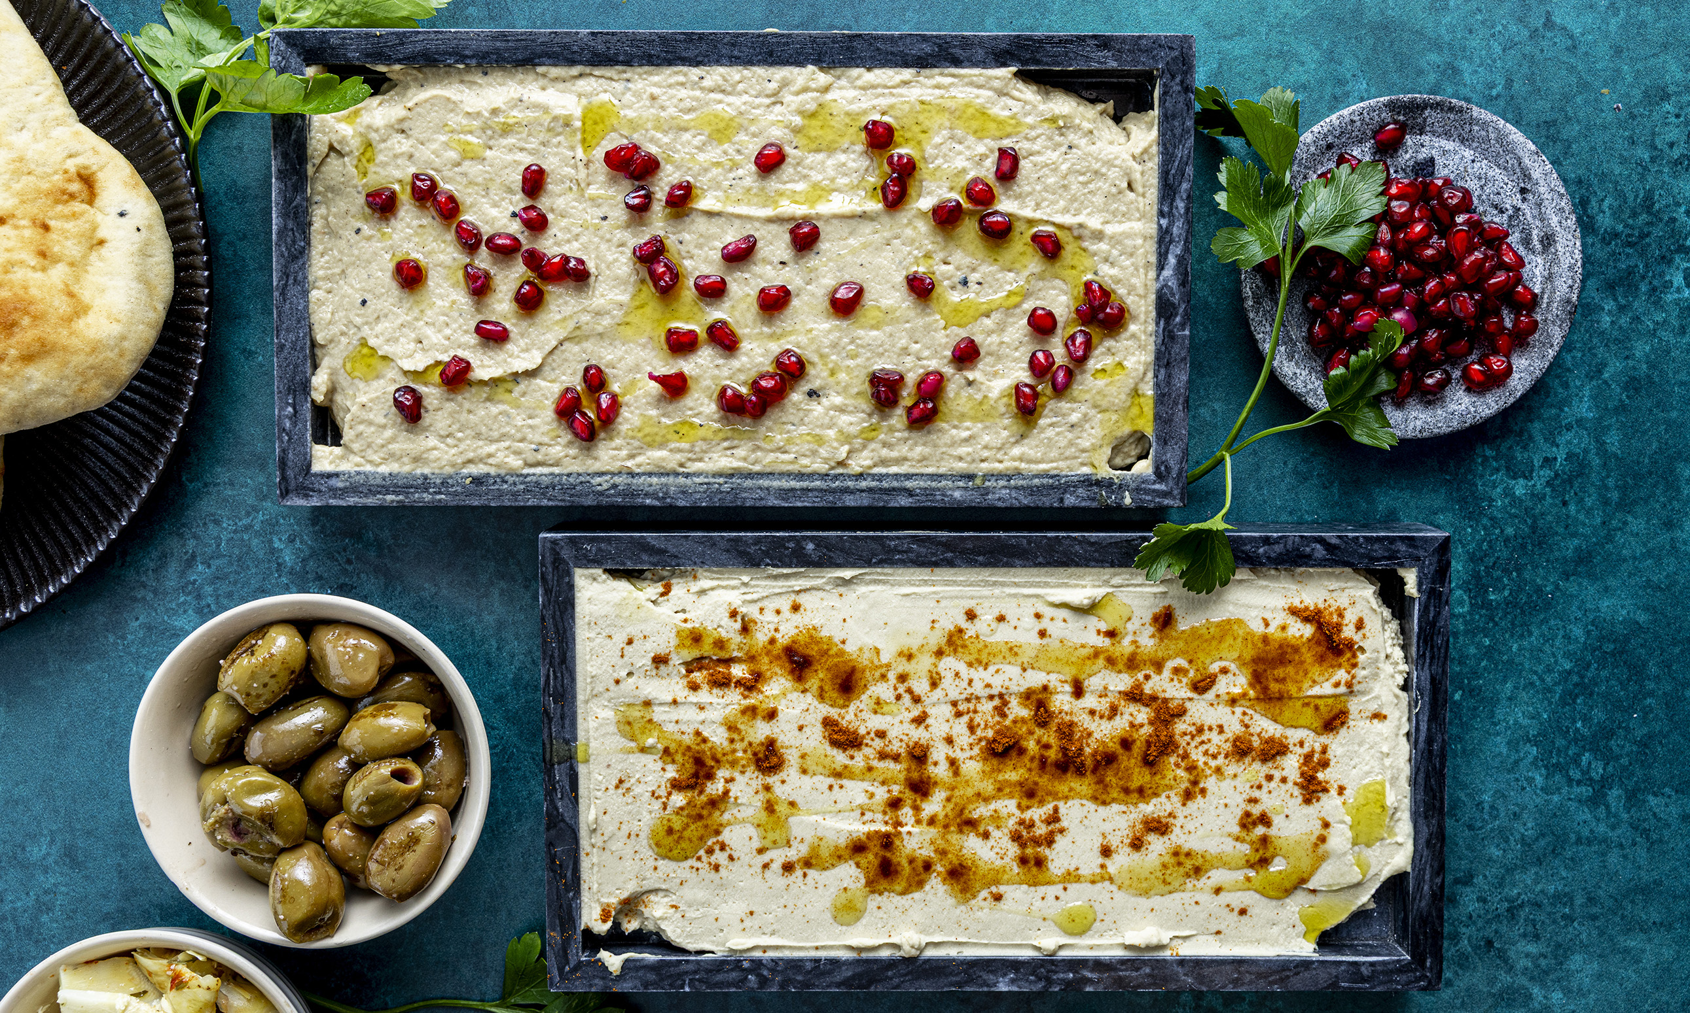

Fremgangsmåte Anrett: Fordel hummusen jevnt på et fat eller på tallerkener, og form overflaten lett. Topp: Drypp over Ybarra EVO-olivenolje, dryss med TRS paprikapulver og avslutt med Maldon havsalt. Pynt: Dekorer med friske urter, og server med ett varmt Mission-naanbrød à 65 g per person. Bruk gjerne Paradiso grillede oliven og Paradiso artisjokk som tilbehørFremgangsmåte Anrett: Fordel hummusen jevnt på et fat eller på tallerkener, og form overflaten lett. Topp: Drypp over Ybarra EVO-olivenolje, dryss med TRS paprikapulver og avslutt med Maldon havsalt. Pynt: Dekorer med friske urter, og server med ett varmt Mission-naanbrød à 65 g per person. Bruk gjerne Paradiso grillede oliven og Paradiso artisjokk som tilbehør
Number of servingsNumber of servings | 1
EPDEPD | ProductProduct | Per servingPer serving |  | TotalTotal |  | QtyPerPackQtyPerPack | PackSizePackSize | PackUnitPackUnit | PackagingPackaging | ItemsItems
68461906846190 | Hummus *(Sesamfrø)Hummus *(Sesamfrø) | 1 | kgkg | 0 | kgkg | 4 | 1000 | gg | 4x1000g4x1000g | 0
54271905427190 | ExV Olivenolje Seleccion ExV Olivenolje Seleccion | 50 | mlml | 0 | mlml | 12 | 1 | ll | 12x1l12x1l | 0
59192955919295 | Maldon flaksalt bøtte 570g Maldon flaksalt bøtte 570g | 5 | gg | 0 | gg | 6 | 570 | gg | 6x570g6x570g | 0
21224632122463 | Nanbrød *(Gluten,Hvete gluten)Nanbrød *(Gluten,Hvete gluten) | 10 | stkstk | 0 | stkstk | 100 | 6.5 | kgkg | 100x6.5kg100x6.5kg | 0
 | Friske urter til dekorasjon Friske urter til dekorasjon |  |  | 0 |  |  |  |  |  | 0
 | Paradiso grillede oliven Paradiso grillede oliven |  |  | 0 |  |  |  |  |  | 0
 | Paradiso artisjokk Paradiso artisjokk |  |  | 0 |  |  |  |  |  | 0

 | * Allergens* Allergens

